Sheet1
Xu hướng

Người thực hiện: |  | thangbk236
Ngày lên kế hoạch: |  | 19/11/2021

Bản kế hoạch này sẽ được cập nhật theo đường link github |  |  |  | https://github.com/thangbk236/QuanTriFx
Mỗi người nên tự tạo ra bản kế hoạch trade cho riêng mình
Chưa kiếm được tiền từ thị trường nên phải đi viết tài liệu để quản trị rủi cho cho những người mới bắt đầu

Donate USDT Binance Smart Chain (BEP20) |  |  | 0xed05b97f46e60a7a65605eaba9a4b502d32f9510

Nội dung |  | Xu hướng |  | Lĩnh ngộ tinh túy thị trường

Tất cả các tài liệu chỉ viết ví dụ cho trường hợp là tăng, còn giảm thì cũng tương tự

 | Người ta bảo là đánh theo xu hướng
 | Vậy xu hướng là gì
 | Làm thế nào để đánh theo xu hướng

 | Trong một xu hướng tăng thì sẽ có đáy mới cao hơn đáy cũ, đỉnh mới cao hơn đỉnh cũ
 | Đúng rồi
 | Thế biết nó như vậy thì ta sẽ vào lệnh như nào

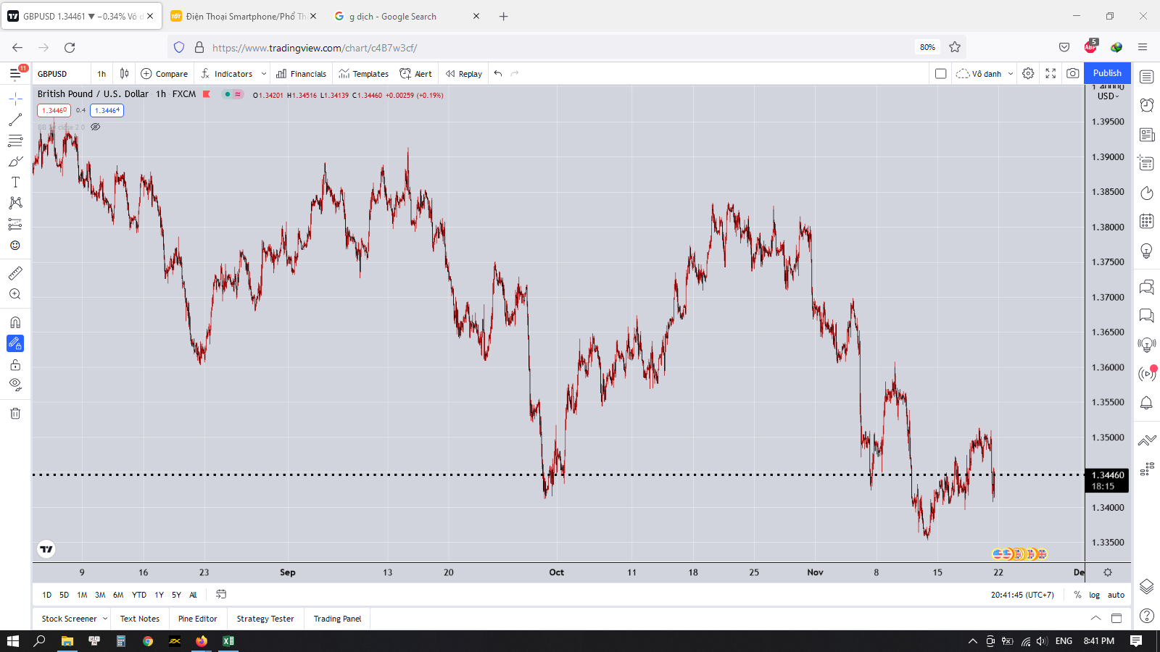

 | Nhìn vào hình trên chúng ta đánh giá xu hướng như thế nào
 | Đối với mỗi khung thời gian khác nhau thì xu hướng có thể giống, có thể khác nhau
 | Điều quan trọng là chúng ta phải xác định được xu hướng chính của thị trường
 | Đó là xu hướng lớn hơn so với xu hướng mà chúng ta đang giao dịch
 | Giả sử ta đánh khung H1 thì phải xác định được xu hướng của khung H4 hay D1 (Điều tối thiểu nhất)

 | Vì sao phải đánh theo xu hướng
 | Do xu hướng là về lâu về dài giá sẽ chạy theo một hướng
 | Nếu ta vào lệnh ngược xu hướng mà chẳng may đúng vào thời điểm thị trường chuyển dịch sang vùng giá mới thì ta sẽ bị khóa lại ở vùng giá cũ, hay còn gọi là kẹt lệnh
 | Nếu ta mạnh dạn stoploss thì không sao, nếu ta vẫn giữ lệnh mà thị trường vẫn tiếp tục chạy theo xu hướng đó thì ta có thể cháy tài khoản

 | Vì sao lại xảy ra hiện tượng này
 | Đó là thị trường sẽ không bao giờ chạy liên tục từ đáy tới đỉnh
 | Mà nó sẽ chạy sizeway trong một vùng giá
 | Sau một thời gian thị trường sẽ chuyển dịch sang vùng giá mới

 | Việc thị trường chạy sizeway trong một vùng giá sẽ khiến trader giao dịch theo cả 2 chiều là cả BUY và SELL để hòng ăn trọn những con sóng trong vùng giá đó
 | Việc giá dao động trong một vùng giá sẽ dẫn đến việc trader thường bỏ stoploss do giá hay quét mạnh nên dễ dính stoploss
 | Do vậy khi giá dịch chuyển sang vùng giá mới thì trader sẽ bị kẹt lệnh ở trong đó
 | Nếu tài khoản không đủ lớn để gồng lệnh thì sẽ dẫn đến cháy
 | Còn nếu đủ lớn thì lại mất công chờ đợi
 | Như thế sẽ ảnh hưởng rất lớn đến tâm lý của trader
 | Họ sẽ sinh ra tâm lý hy vọng giá sẽ trở lại vùng giá đó để họ thoát lệnh
 | Nhưng đời không như mơ
 | Giá sẽ dịch chuyển sang vùng giá tiếp theo và sẽ khiến cho trader âm càng nặng hơn
 | Đến khi trader không chịu được nữa nên phải cắt lệnh với mức lỗ khổng lồ
 | Không dừng lại ở đó
 | Sau khi trader cắt lỗ một thời gian thì giá quay trở lại nơi bắt đầu
 | Lúc này trader cay cú
 | Khô máu với thị trường
 | Và lúc này là lúc thị trường làm thịt trader một cách gọn gàng

